手順書
操作手順書 |  |  |  |  | 作成日時：2019/10/04-15:59:22

 | １．操作環境

 |  |  | シナリオファイル名 | C:\Users\Administrator\Desktop\動作確認手順\納入先マスタ登録／訂正.winsnr

 | ２．操作手順

 |  | ２．１．シナリオ：納入先マスタ登録／訂正
 |  |  | ２．１．１．[納入先マスタ登録／訂正 ]ウィンドウ |  |  | 確認日 | 結果
 |  |  | 画面 | 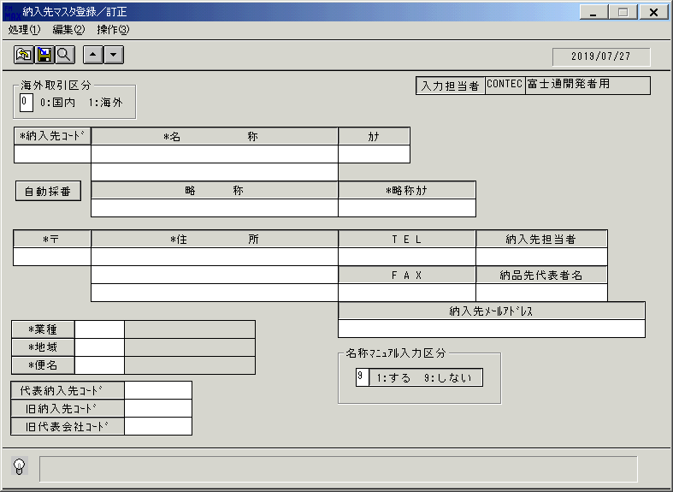
 |  |  | 操作内容 | 「納入先マスタ登録／訂正 」ウィンドウを初期表示します。

 |  |  | ２．１．２．[納入先マスタ登録／訂正 ]ウィンドウ |  |  | 確認日 | 結果
 |  |  | 画面 | 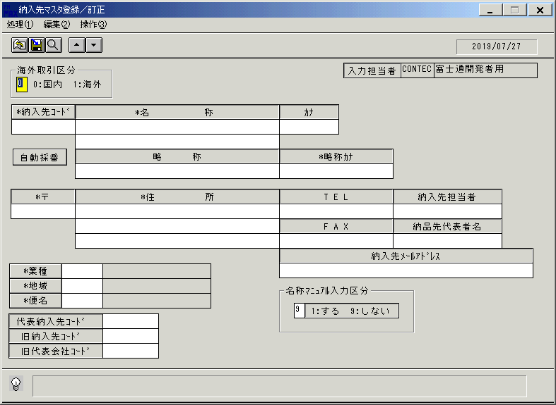
 |  |  | 操作内容 | 「海外取引区分 」を選択し、Enterキーを押します。

 |  |  | ２．１．３．[納入先マスタ登録／訂正 ]ウィンドウ |  |  | 確認日 | 結果
 |  |  | 画面 | 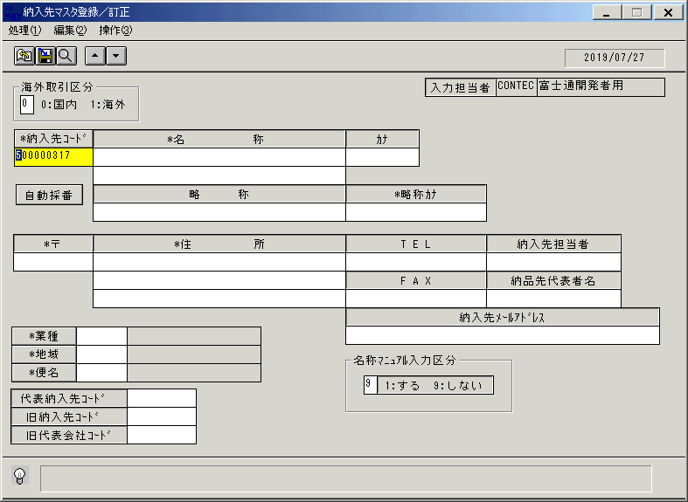
 |  |  | 操作内容 | 「納入先コード」を入力し、Enterキーを押します。

 |  |  | ２．１．４．[納入先マスタ登録／訂正 ]ウィンドウ |  |  | 確認日 | 結果
 |  |  | 画面 | 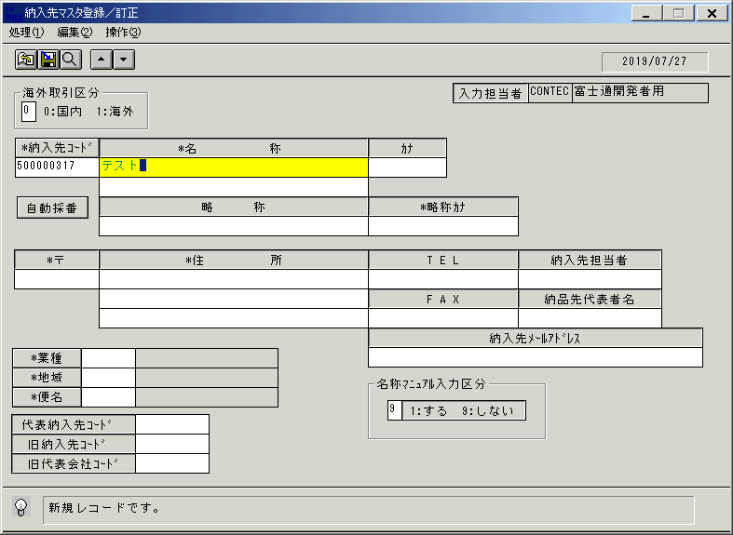
 |  |  | 操作内容 | 「名称」を入力し、Enterキーを押します。

 |  |  | ２．１．５．[納入先マスタ登録／訂正 ]ウィンドウ |  |  | 確認日 | 結果
 |  |  | 画面 | 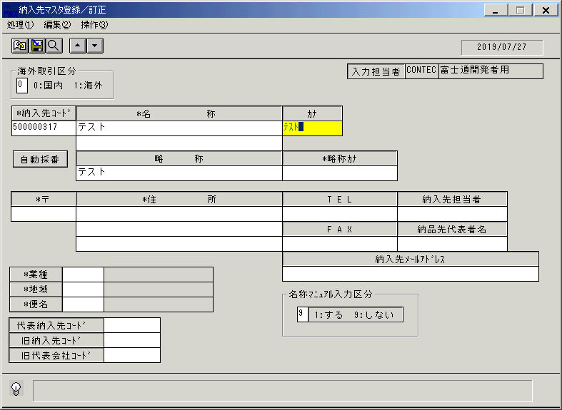
 |  |  | 操作内容 | 「略称」に自動入力されていることを確認します。「カナ」を入力し、Enterキーを押します。

 |  |  | ２．１．６．[納入先マスタ登録／訂正 ]ウィンドウ |  |  | 確認日 | 結果
 |  |  | 画面 | 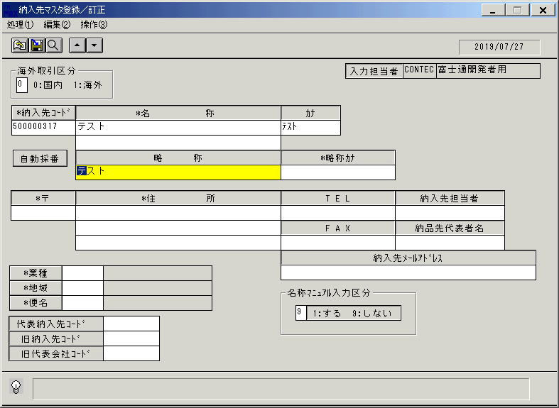
 |  |  | 操作内容 | Enterキーを押します。

 |  |  | ２．１．７．[納入先マスタ登録／訂正 ]ウィンドウ |  |  | 確認日 | 結果
 |  |  | 画面 | 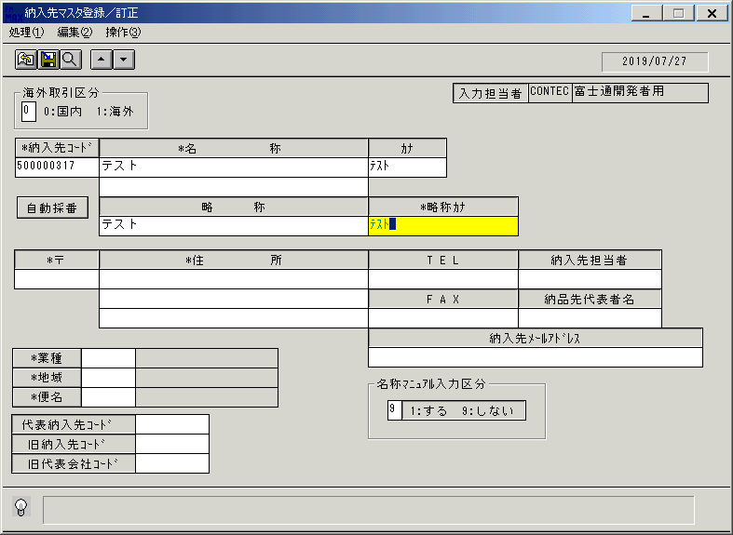
 |  |  | 操作内容 | 「略称カナ」を入力し、Enterキーを押します。

 |  |  | ２．１．８．[納入先マスタ登録／訂正 ]ウィンドウ |  |  | 確認日 | 結果
 |  |  | 画面 | 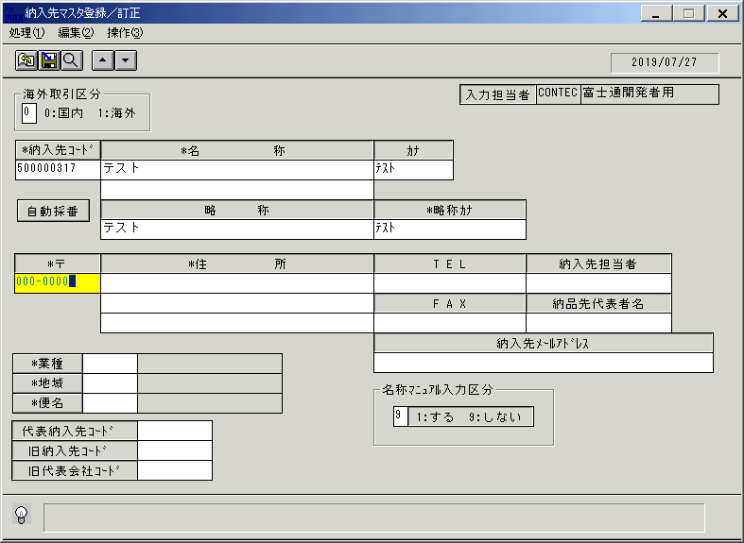
 |  |  | 操作内容 | 「〒」を入力し、Enterキーを押します。

 |  |  | ２．１．９．[納入先マスタ登録／訂正 ]ウィンドウ |  |  | 確認日 | 結果
 |  |  | 画面 | 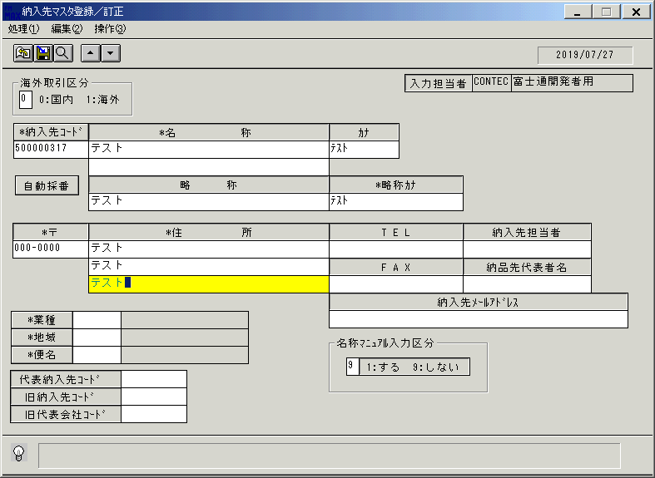
 |  |  | 操作内容 | 「住所 」を入力し、Enterキーを押します。

 |  |  | ２．１．１０．[納入先マスタ登録／訂正 ]ウィンドウ |  |  | 確認日 | 結果
 |  |  | 画面 | 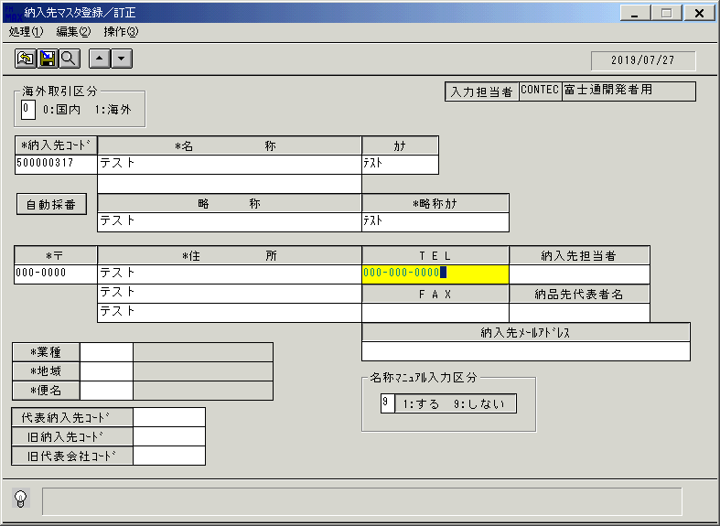
 |  |  | 操作内容 | 「TEL」を入力し、Enterキーを押します。

 |  |  | ２．１．１１．[納入先マスタ登録／訂正 ]ウィンドウ |  |  | 確認日 | 結果
 |  |  | 画面 | 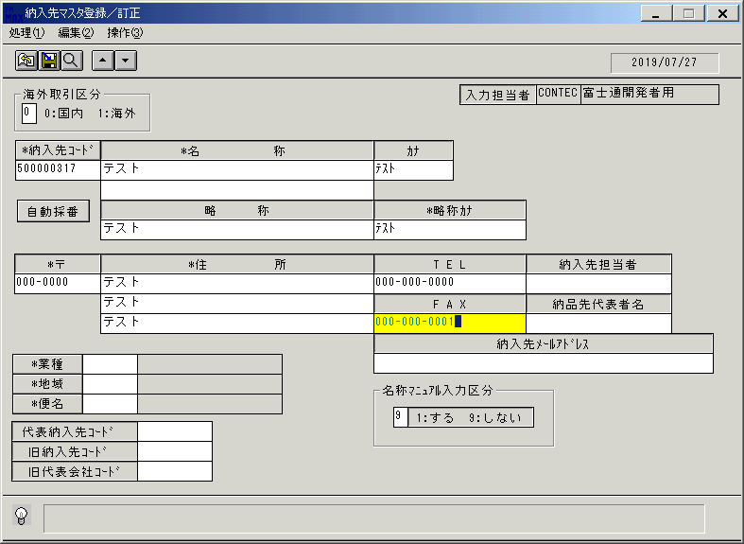
 |  |  | 操作内容 | 「FAX」を入力し、Enterキーを押します。

 |  |  | ２．１．１２．[納入先マスタ登録／訂正 ]ウィンドウ |  |  | 確認日 | 結果
 |  |  | 画面 | 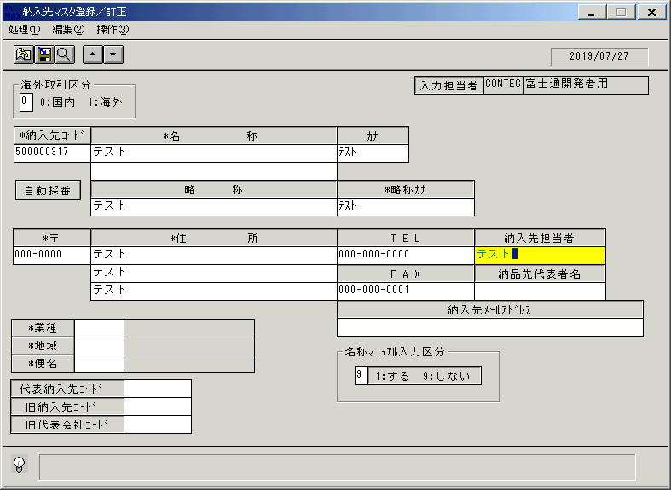
 |  |  | 操作内容 | 「納入先担当者」を入力し、Enterキーを押します。

 |  |  | ２．１．１３．[納入先マスタ登録／訂正 ]ウィンドウ |  |  | 確認日 | 結果
 |  |  | 画面 | 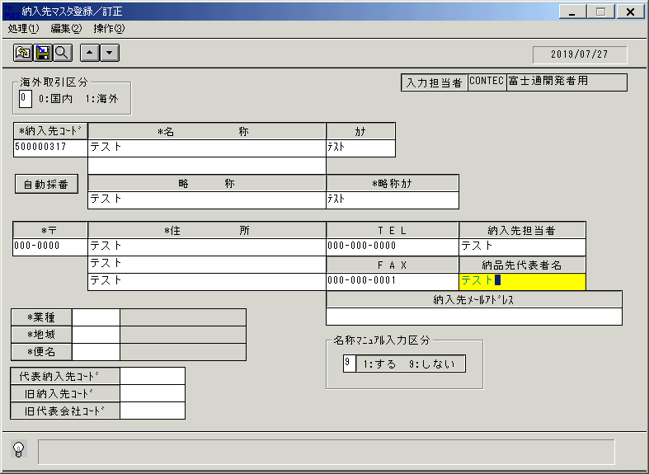
 |  |  | 操作内容 | 「納入先代表者名 」を入力し、Enterキーを押します。

 |  |  | ２．１．１４．[納入先マスタ登録／訂正 ]ウィンドウ |  |  | 確認日 | 結果
 |  |  | 画面 | 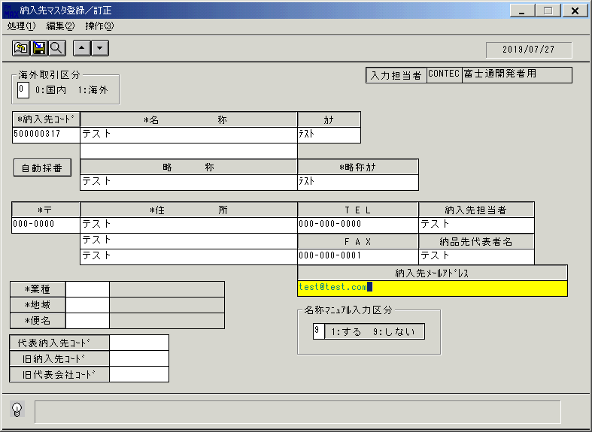
 |  |  | 操作内容 | 「納入先メールアドレス 」を入力し、Enterキーを押します。

 |  |  | ２．１．１５．[納入先マスタ登録／訂正 ]ウィンドウ |  |  | 確認日 | 結果
 |  |  | 画面 | 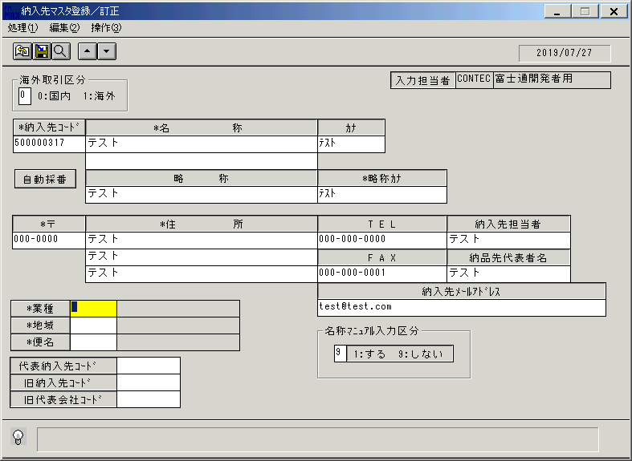
 |  |  | 操作内容 | 「業種 」をクリックします。

 |  |  | ２．１．１６．[納入先マスタ登録／訂正 ]ウィンドウ - [業種一覧 ]ウィンドウ |  |  | 確認日 | 結果
 |  |  | 画面 | 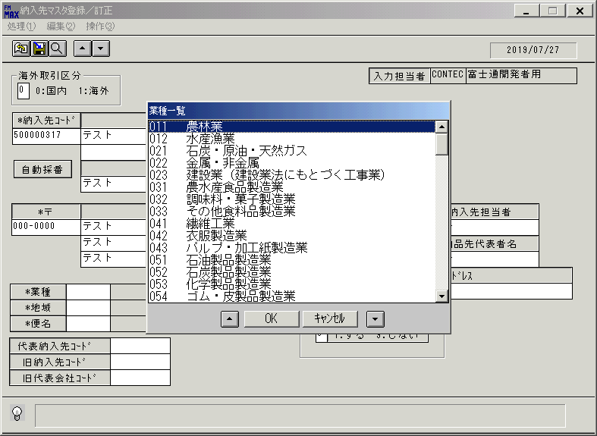
 |  |  | 操作内容 | 「業種一覧 」を表示します。業種を選択し、「OK」を押します。

 |  |  | ２．１．１７．[納入先マスタ登録／訂正 ]ウィンドウ |  |  | 確認日 | 結果
 |  |  | 画面 | 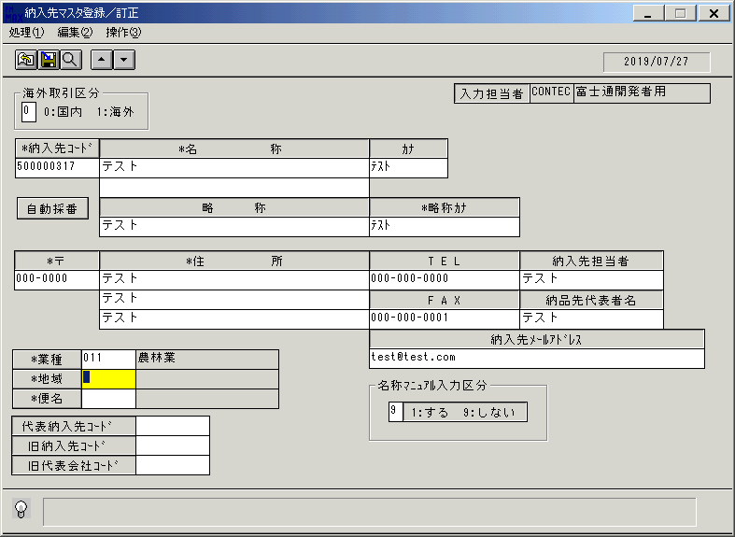
 |  |  | 操作内容 | 「地域」をクリックします。

 |  |  | ２．１．１８． [納入先マスタ登録／訂正 ]ウィンドウ - [地域一覧 ]ウィンドウ |  |  | 確認日 | 結果
 |  |  | 画面 | 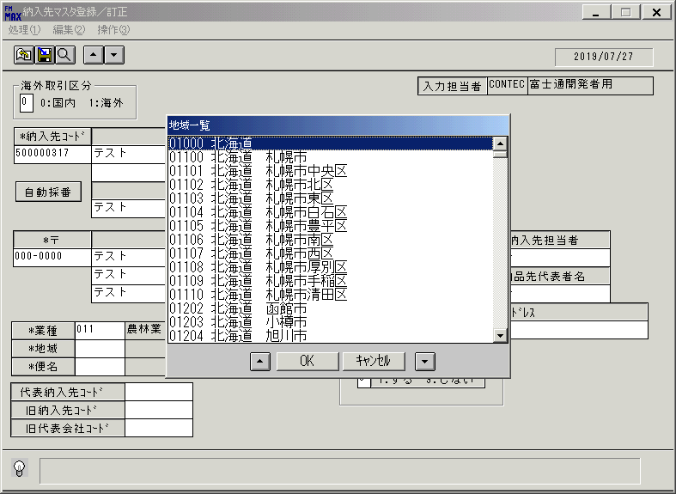
 |  |  | 操作内容 | 「地域一覧 」ウィンドウを表示します。地域を選択し、「OK」を押します。

 |  |  | ２．１．１９．[納入先マスタ登録／訂正 ]ウィンドウ |  |  | 確認日 | 結果
 |  |  | 画面 | 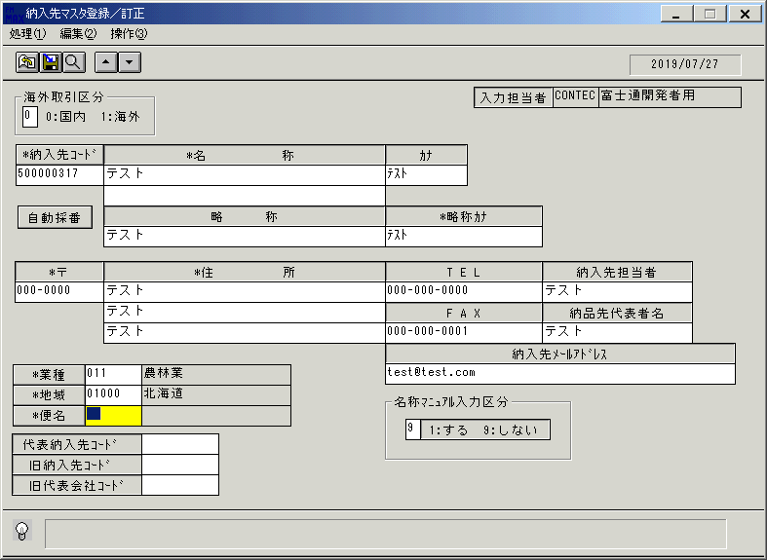
 |  |  | 操作内容 | 「便名 」をクリックします。

 |  |  | ２．１．２０．[納入先マスタ登録／訂正 ]ウィンドウ - [便区分一覧 ]ウィンドウ |  |  | 確認日 | 結果
 |  |  | 画面 | 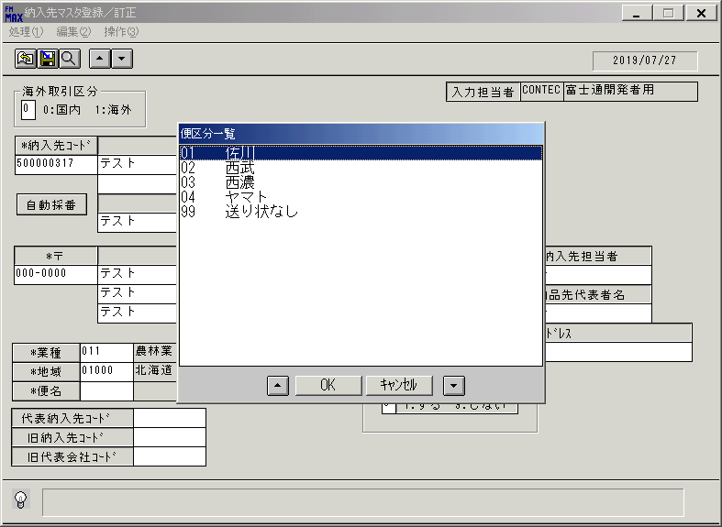
 |  |  | 操作内容 | 「便区分一覧 」ウィンドウを表示します。便区分を選択し、「OK」を押します。

 |  |  | ２．１．２１．[納入先マスタ登録／訂正 ]ウィンドウ |  |  | 確認日 | 結果
 |  |  | 画面
 |  |  | 操作内容 | 「代表納入先コード」、「旧納入先コード」、「旧代表会社コード」を入力します。

 |  |  | ２．１．２２．[納入先マスタ登録／訂正 ]ウィンドウ |  |  | 確認日 | 結果
 |  |  | 画面 | 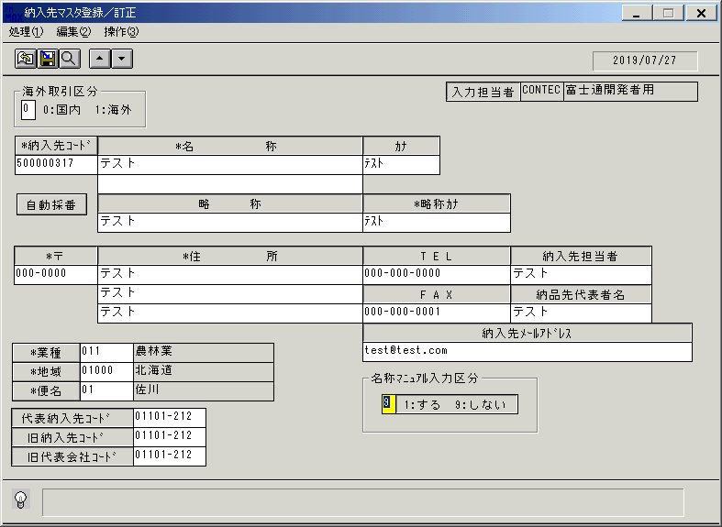
 |  |  | 操作内容 | 「名称マニュアル入力区分」を選択し、Enterキーを押します。

 |  |  | ２．１．２３．[納入先マスタ登録／訂正 ]ウィンドウ - [納入先マスタ登録／訂正 ]ウィンドウ |  |  | 確認日 | 結果
 |  |  | 画面 | 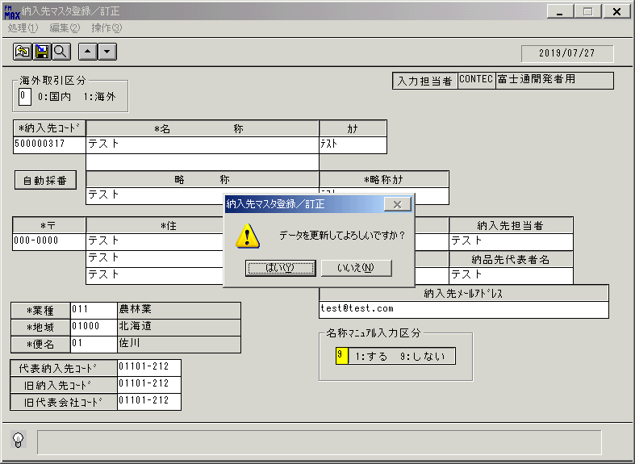
 |  |  | 操作内容 | 「はい」をクリックします。

 |  |  | ２．１．２４．[納入先マスタ登録／訂正 ]ウィンドウ |  |  | 確認日 | 結果
 |  |  | 画面
 |  |  | 操作内容 | 初期画面が表示されます。検索ボタンをクリックします。

 |  |  | ２．１．２５．[納入先マスタ登録／訂正 ]ウィンドウ - [納入先検索 ]ウィンドウ |  |  | 確認日 | 結果
 |  |  | 画面 | 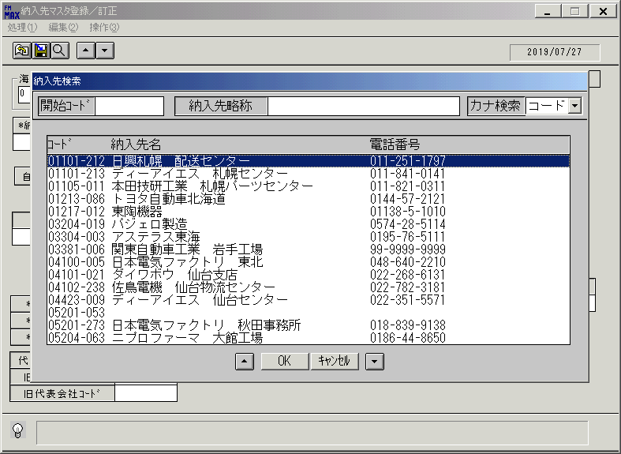
 |  |  | 操作内容 | 「納入先検索 」ウィンドウが表示されます。

 |  |  | ２．１．２６．[納入先マスタ登録／訂正 ]ウィンドウ - [納入先検索 ]ウィンドウ |  |  | 確認日 | 結果
 |  |  | 画面 | 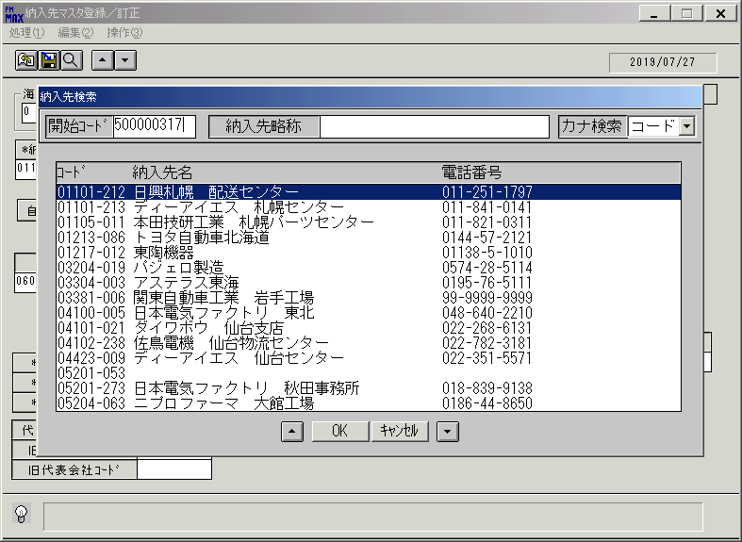
 |  |  | 操作内容 | 「開始コード」を入力し、Enterキーを押します。

 |  |  | ２．１．２７．[納入先マスタ登録／訂正 ]ウィンドウ - [納入先検索 ]ウィンドウ |  |  | 確認日 | 結果
 |  |  | 画面 | 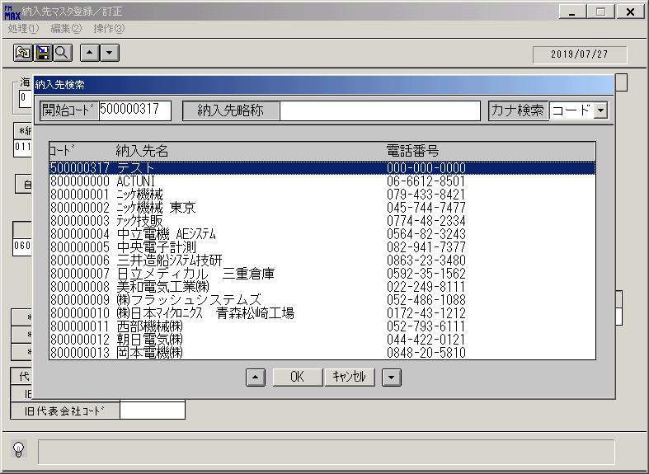
 |  |  | 操作内容 | 上記納入先を選択し、「OK」をクリックします。

 |  |  | ２．１．２８．[納入先マスタ登録／訂正 ]ウィンドウ |  |  | 確認日 | 結果
 |  |  | 画面 | 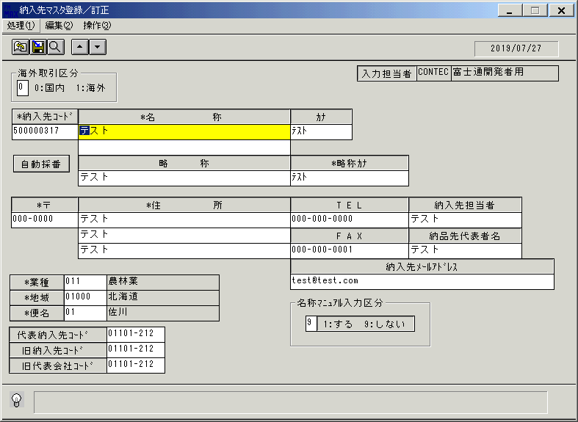
 |  |  | 操作内容 | 納入先情報が表示されます。

 |  |  | ２．１．２９．[納入先マスタ登録／訂正 ]ウィンドウ - []ウィンドウ |  |  | 確認日 | 結果
 |  |  | 画面 | 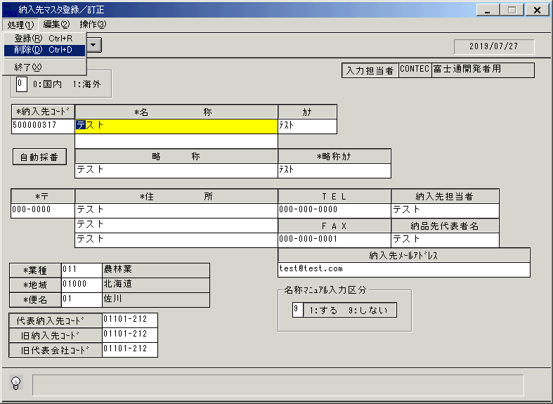
 |  |  | 操作内容 | 「処理」ボタンをクリックし、「削除」ボタンをクリックします。

 |  |  | ２．１．３０．[納入先マスタ登録／訂正 ]ウィンドウ - [納入先マスタ登録／訂正 ]ウィンドウ |  |  | 確認日 | 結果
 |  |  | 画面 | 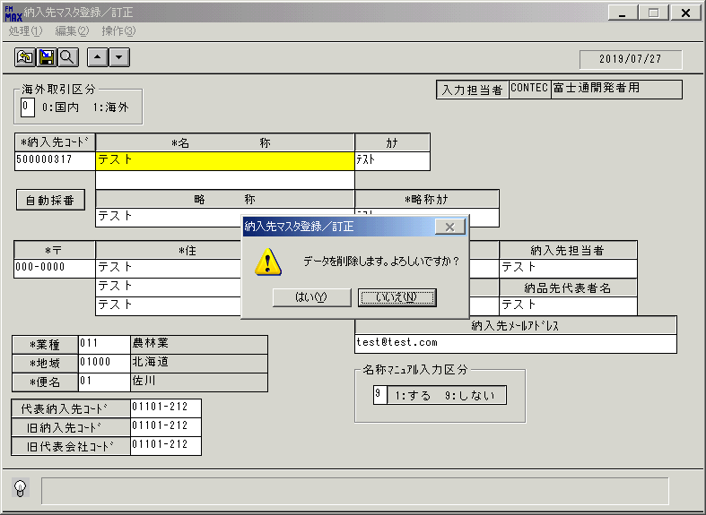
 |  |  | 操作内容 | 「はい」をクリックします。

 |  |  | ２．１．３１．[納入先マスタ登録／訂正 ]ウィンドウ |  |  | 確認日 | 結果
 |  |  | 画面 | 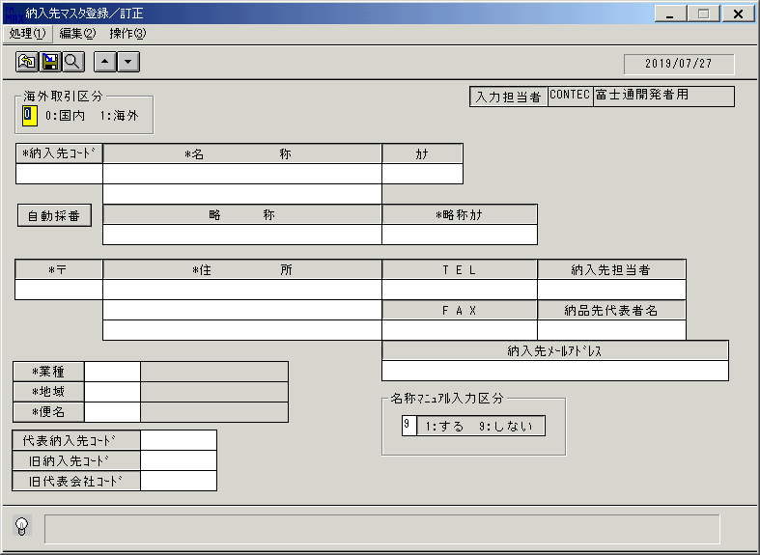
 |  |  | 操作内容 | 納入先情報が削除されます。

